(G2-2)
画面レイアウト定義
共通情報 |  | システム名 | 学生のいらないものショッピングサイトシステム |  |  |  |  |  |  |  |  |  |  |  | 作成者 | 一村智之
 |  | 工程名 | 画面設計 |  |  |  |  |  |  |  |  |  |  |  | 作成日付 | 2020-06-03
①
 |  | ドキュメント名 | 学生のいらないものショッピングサイトシステム 画面設計書 |  |  |  |  |  |  |  |  |  |  |  | バージョン | 1.0
書誌情報 |  | 書誌名 | 学生のいらないものショッピングサイトシステム |  |  |  |  |  |  |  |  |  |  |  | 更新者
②
 |  | 画面ID | G2-2 |  | 画面の名称 |  | 管理者トップ画面 |  |  |  | 画面ファイル名称 |  |  |  | 更新日付
 |  | 概要 | 管理者用トップ画面
レイアウト図 |  |  |  |  |  |  |  |  |  |  |  | 操作手順
③
①
④
 |  |  |  |  |  |  |  |  |  |  |  | ① ログアウトボタン押下 → ログイン情報を破棄してログイン画面に遷移
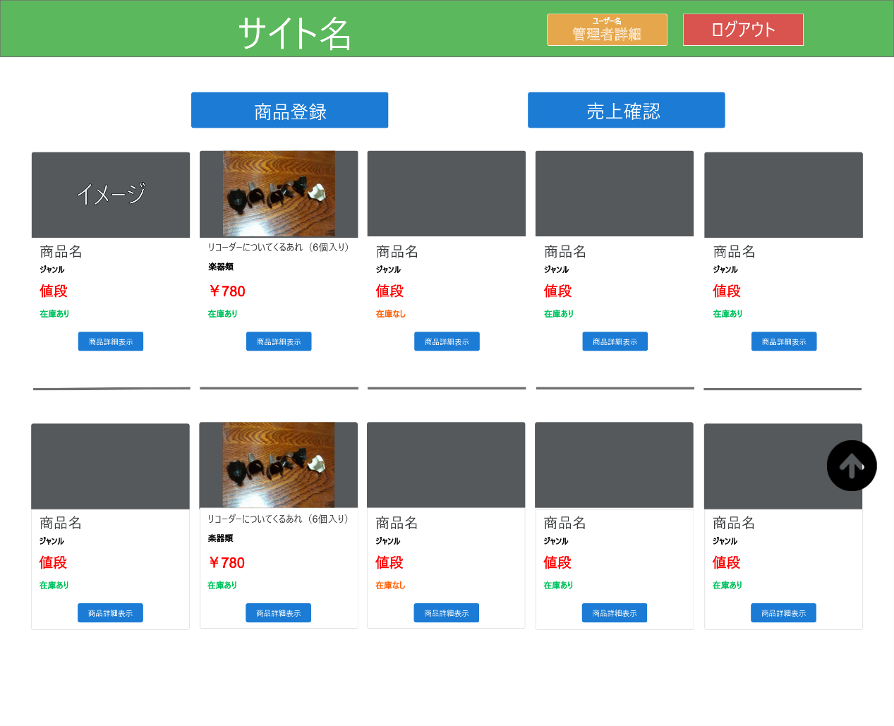
 |  |  |  |  |  |  |  |  |  |  |  | ② 管理者詳細ボタンを押下 → 管理者情報詳細画面に遷移
 |  |  |  |  |  |  |  |  |  |  |  | ③ 商品登録ボタンを押下 → 商品登録画面に遷移
 |  |  |  |  |  |  |  |  |  |  |  | ④ 売上確認ボタンを押下 → 売上確認画面に遷移
 |  |  |  |  |  |  |  |  |  |  |  | ⑤ 商品詳細ボタンを押下 → 商品詳細画面に遷移
 |  |  |  |  |  |  |  |  |  |  |  | ⑥ ボタン押下 → 画面先頭に遷移
 |  |  |  |  |  |  |  |  |  |  |  | ⑦ 販売状況 if文で販売状況の確認 →true 在庫アリと表示 →false 在庫なしと表示
⑥
⑤
⑦
①

使用する部品
識別ID | ラベル |  | 入力／表示 | 部品の種類 |  | 表示桁数 | 入力桁数 | データ型 | 文字種 | 初期表示 | 設定元 |  | 設定先 | 説明
1 | ログアウトボタン |  | - | ボタン |  | - | - | - | - | - | - |  | - | ログイン情報を破棄してログイン画面に遷移
2 | 管理者詳細ボタン |  | - | ボタン |  | - | - | - | - | - | - |  | - | 管理者詳細画面に遷移
3 | 商品登録ボタン |  | - | ボタン |  | - | - | - | - | - | - |  | - | 商品登録画面に遷移
4 | 売上確認ボタン |  | - | ボタン |  | - | - | - | - | - | - |  | - | 売上確認画面に遷移
5 | 商品詳細ボタン |  | - | ボタン |  | - | - | - | - | - | - |  | - | 商品詳細画面に遷移
6 | 画面トップ遷移ボタン |  | - | ボタン |  | - | - | - | - | - | - |  | - | 画面上部に移動

